상품제안서
사조 해표 안심특선 선물세트 V45호 | 상품코드: S45188

 |  |  |  |  |  |  | 02-713-8555 | www.synergygift.co.kr
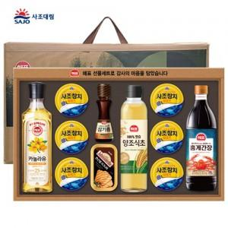

【상세/제작정보】

【인쇄/포장옵션】 | 스티커 / 포장불가능

【공급단가】 | 수량 | 20~ | 50~ | 100~ | 300~ | 1,000~
*VAT별도 | 단가 | 23,120원 | 22,570원 | 21,640원 | 21,090원 | 20,530원

【상품 URL】 | https://www.synergygift.co.kr:443/src/goods_detail.php?gdno=45188

